关系图
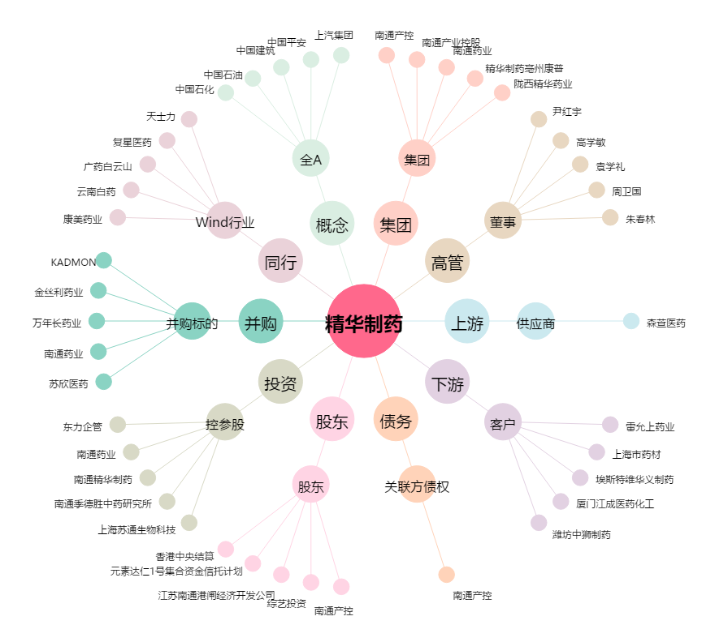
精华制药[002349.SZ] - 关系概览图

